상품제안서
엔보우 맥세이프 무선충전 보조배터리 PD 22.5W 10000mAh | 상품코드: S39409

 |  |  |  |  |  |  | 02-713-8555 | www.synergygift.co.kr
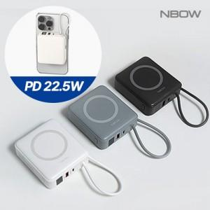

【상세/제작정보】

【인쇄/포장옵션】 | 레이저, 컬러인쇄, 풀컬러인쇄 / 포장지포장

【공급단가】 | 수량 | 20~ | 50~ | 100~ | 500~ | 1,000~
*VAT별도 | 화이트 | 22,300원 | 21,000원 | 20,300원 | 19,100원 | 18,700원
 | 라이트그레이 | 22,300원 | 21,000원 | 20,300원 | 19,100원 | 18,700원
 | 모카그레이 | 22,300원 | 21,000원 | 20,300원 | 19,100원 | 18,700원

【상품 URL】 | https://www.synergygift.co.kr:443/src/goods_detail.php?gdno=39409

